원가
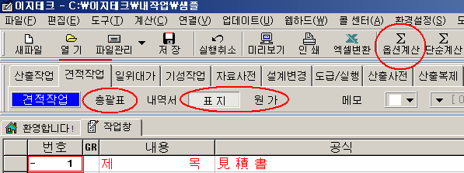
원 가 계 산 서

공사명: |  | 화성 청원지구 전기공사_(지구내) |  | 공사기간: 32 개월
비 목 |  | 구 분 | 금 액 | 구 성 비 | 요율 | 수량 | 금액 | 이윤 | 끝자리 맞추기
 | 재 료 비 | 직 접 재 료 비 |  |  |  | 1
 |  | 간 접 재 료 비
 |  | ( 소 계 )
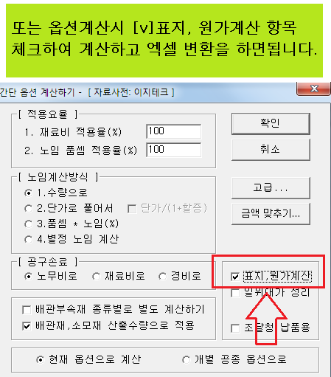
순 | 노 무 비 | 직 접 노 무 비 |  |  |  | 1
 |  | 간 접 노 무 비 |  | (직접 노무비) * 16.7 % | 16.7 | 1
 |  | ( 소 계 )
 |  | 기 계 경 비 |  |  |  | 1
 |  | 산 재 보 험 료 |  | (노무비) * 3.56 % | 3.56 | 1
공 |  | 고 용 보 험 료 |  | (노무비) * 1.01 % | 1.01 | 1
 | 경 | 퇴 직 금 공 제 |  | (직접 노무비) * 2.3 % | 2.3 | 1
 |  | 안 전 관 리 비 |  | (재료+직노) * 2.07 % | 2.07 | 1
 |  | 기 타 경 비 |  | (재료+노무) * 5.3 % | 5.3 | 1
 |  | 건 강 보 험 료 |  | (직접 노무비) * 3.595 % | 3.595 | 1
사 |  | 연 금 보 험 료 |  | (직접 노무비) * 4.75 % | 4.75 | 1
 |  | 노인장기요양보험 |  | (건강 보험료) * 13.14 % | 13.14 | 1
 |  | 석면분담금 |  | (노무비) * 0.006 % | 0.006 | 1
 |  | 임금채권부담금 |  | (노무비) * 0.09 % | 0.09 | 1
 | 비
비

 |  | ( 소 계 )
 | ( 순 공 사 비 계 )
일 반 관 리 비 |  |  |  | (재료+노무+경비) * 6.5 % | 6.5 | 1
이 윤 |  |  |  | (노무+경비+일반관리비) * 15 % | 15 | 1 |  |  | 100,000
( 총 원 가 )
부 가 가 치 세 |  |  |  |  | 10 | 1
한 전 수 탁 비 |  |  |  |  |  | 1

( 총 계 )

